Sheet1
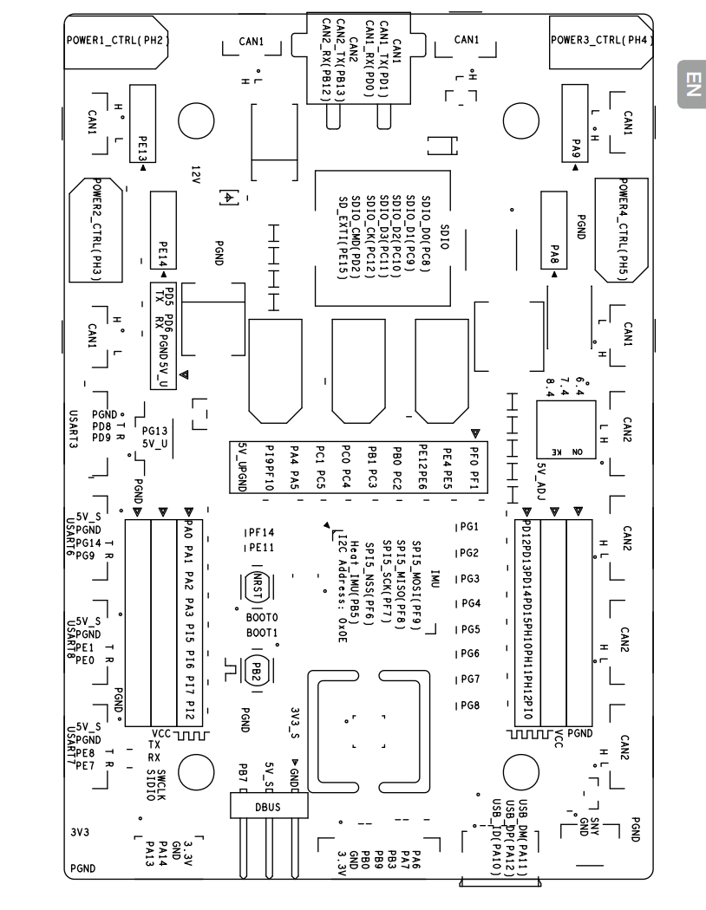
垃圾桶电控接线图（A板）
 | ID2 | ID3
can1 | x picture 靠近硬件设备一边2006 | y clamp 与硬件设备一边垂直2006
can2（未用）
串口8 | USB转TTL
PF0 | Trig
PI0 | Echo
PF1 | Trig2
PH12 | Echo2
以下是舵机（5V和GND不标）
四个侧面挡板 （对应TIM8的channel1-4） | PI5 | PI6 | PI7 | PI2
夹爪从上到下 （对应TIM4的channel1-3） | PD12 | PD13 | PD14
下面的倾倒舵机 TIM4_CH4 TIM3_CH3 | PD15（yaw） | PB0（pitch）

